Lotto1_T340_1
 |  | Convenzione | 2,294.00 €
 |  | 20% | 239.00 €
 |  | Totale | 2,533.00 €

POWEREDGE T340 Consulta la Guida alla Convenzione ---> | & | Quantità Server | 1 | Version 2.6

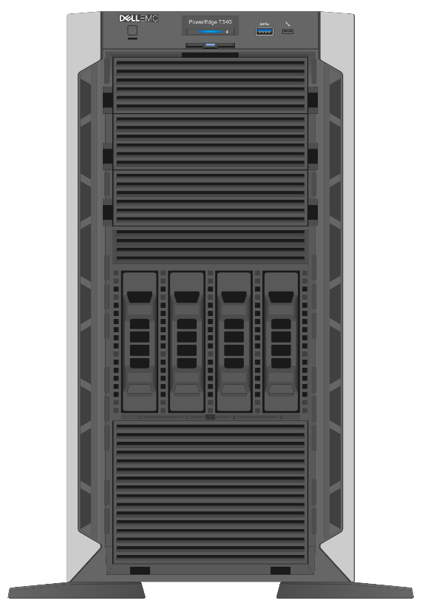
Base | i
PowerEdge T340 Server |  | TS3L1-SRV | 1

Chassis Configuration | i
3.5" Chassis up to 4 Hot Plug Hard Drives and Embedded SATA

Trusted Platform Module (TPM)
Trusted Platform Module 2.0

Processor | i
Intel® Xeon® E-2236 3.4GHz, 12M cache, 6C/12T, turbo (80W)

Memory Capacity
32GB |  | TS3L1-RAM16 | 1

Operating System
[TS3L1-WINSRVESS] Windows Server® 2019 Essentials |  | TS3L1-WINSRVESS | 1

Boot Optimized Storage Cards | i
BOSS controller card + with 2 M.2 Sticks 480GB (RAID1),FH |  |  |  | Configurazione RAID e/o NOTE
 |  |  |  | SI CHIEDE RAID 1 ANCHE PER I DUE DISCHI AGGIUNTIVI DA 1 TB SENZA PARTIZIONI. GLI SSD INTERNI DA 480 GB (RAID1) ANDRANNO PARTIZIONATI IN DUE PARTI PIU' O MENO EQUIVALENTI CON SISTEMA OPERATIVO IN UNA PARTE E DATI NELL'ALTRA.
Hard Drives Bay 1
[TS3L1-HDD1TB] 1TB 7.2K RPM SATA 6Gbps Hot-plug Hard Drive |  | TS3L1-HDD1TB | 1

Hard Drives Bay 2
[TS3L1-HDD1TB] 1TB 7.2K RPM SATA 6Gbps Hot-plug Hard Drive |  | TS3L1-HDD1TB | 1

Hard Drives Bay 3

Hard Drives Bay 4

Power Supply
[TS3L1-PSUDVDBZL] Dual, Hot-plug, Redundant Power Supply 1+1, 495W |  | TS3L1-PSUDVDBZL | 1

Embedded Systems Management | i
iDRAC9,Enterprise

Network Cards
On-Board Broadcom 5720 Dual Port 1Gb LOM

PCI Slot 1 x8 PCIe Gen3 for FH/HL (x8 lanes)
BOSS controller card + with 2 M.2 Sticks 480GB (RAID 1),FH

PCI Slot 2 x16 PCIe Gen3 for FH/HL (x8 lanes)

PCI Slot 3 x1 PCIe Gen3 for FH/HL (x1 lanes)

PCI Slot 4 x8 PCIe Gen3 for FH/HL (x4 lanes)

RJ45 Cables |  |  | Quantità
cavo “patch” di 3 mt RJ45 certificato per gigabit ethernet |  | TS3L1-RJ453M | 3

Bezel
No Bezel

Internal Optical Drive
No Internal Optical Drive

Warranty | i
[TS3L1-5Y] Manutenzione in garanzia (60 mesi) |  | TS3L1-5Y | 1

Hard Disk Retention | i

UPS | i
[TS3L1-UPS] UPS PowerMe RPMM/9K - 3000VA Tower |  | TS3L1-UPS | 1

Kit Graphical User Interface | i

